Rechnen mit Datum und Zeit
Datum

Excel rechnet bei Datums- und Zeitangaben mit seriellen (fortlaufenden) Zahlen. Standardmässig* entspricht die Zahl 1 dem Datum 01.01.1990
1 Tag = 1
 |  |  |  |  | Standard |  | Datum, kurz
 |  |  |  |  | 1 | = | 1900-01-01
 |  |  |  |  | 32 | = | 1900-02-01
 |  |  |  |  | 45957 | = | 2025-10-27

* in den Excel-Optionen können Sie das Datumsformat 1904 wählen, dann entspricht die Zahl 0 dem 1.1.1904. Das ermöglicht ein Rechnen mit negativen Datumswerten.
Zeit
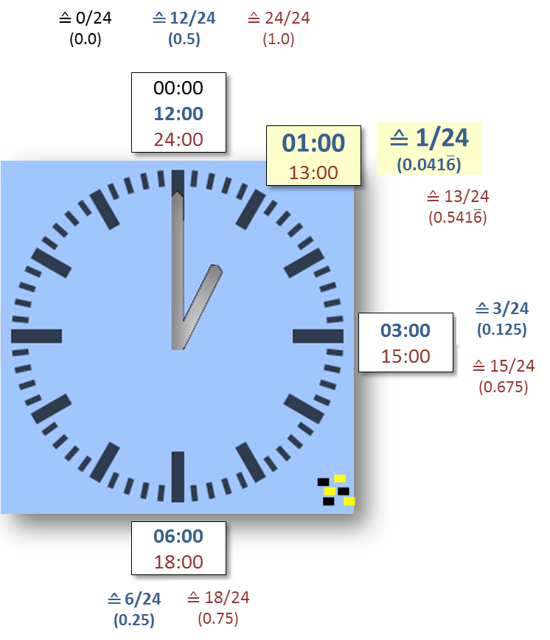

 |  |  | Standard |  | Zeit
 |  |  | 0.041667 | = | 1:00:00
 |  |  | 0.25 | = | 6:00:00
 |  |  | 0.5 | = | 12:00:00
 |  |  | 1.5 | = | 1900-01-01 12:00:00
 |  |  |  |  | ≙ 1 Tag u. 12 h
mit eckigen Klammern [ ] im benutzer-definierten Format können Sie die Zeit über eine Limite hinaus anzeigen lassen.
 |  |  | 1.5 | = | 36:00:00
 |  |  |  |  | Format: [hh]:mm:ss
 |  |  | 1.5 | = | 36:00:00
 |  |  |  |  | [h]:mm
 |  |  | 0.25 | = | 6:00:00
 |  |  |  |  | [mm]:ss

Eingabehilfen

aktuelles Datum |  | fest | 2025-10-27 | [Ctrl]-[.]
 |  | automatisch aktualisiert | 2025-10-27 | =HEUTE() |  | (nur Datum)

aktuelle Uhrzeit |  | fest | 13:33:00 | [Ctrl]-[Shift]-[.]
 |  | automatisch aktualisiert | 19:38:35 | =JETZT()-HEUTE() |  | (JETZT() liefert Datum u. Zeit)

Rechnen

Zahlungsdatum |  | =G38+G39 | 2025-11-26 |  | G38 | 2025-10-27
 |  |  |  |  | G39 | 30
Datumsdifferenz |  | =G38-G40 | 2025-09-27 |  | G40 | 2022-01-20
oder |  | =DATEDIF(G40;G38;"D") | 1376

Alter in Jahren |  | =DATEDIF(G40;HEUTE();"Y") | 3
 |  |  |  |  | G44 | 4:00:00
Zeitdifferenz |  | =G45-G44 | 8:00:00 |  | G45 | 12:00:00
 |  | =G38-G44 | 10/26/25
 |  | =G38+5*G45 | 10/29/25 |  | G47 | CHF 45.00

 |  |  |  |  | G50 | 0:05:00
Umrechnung vom Zeitformat in Standardformat |  |  |  |  | G51 | 0:00:06

Stundensatz |  | =G44*24*G47 | 180 |  | Zeitwert in Stundenwert umrechnen
 |  |  |  |  | = Zeitwert * 24

Minuten |  | =G50*24*60*G47 | 225 |  | Zeitwert in Minutenwert umrechnen
 |  |  |  |  | = Zeitwert * 24 * 60

Sekunden |  | =G51*24*60*60*G47 | 270 |  | Zeitwert in Sekundenwert umrechnen
 |  |  |  |  | = Zeitwert * 24 * 60 * 60

DATEDIF |  |  | =DATEDIF(Anfangsdatum;Enddatum;Zeiteinheit)

=DATEDIF(G64;G65;"D") |  | 1452 |  |  | G64 | 2025-10-27
=DATEDIF(G64;G65;"M") |  | 47 |  |  | G65 | 2029-10-18
=DATEDIF(G64;G65;"Y") |  | 3

Zeiteinheit | Beschreibung |  | Zeiteinheit | Beschreibung
Y | Anzahl kompletter Jahre |  | md | Unterschied in Tagen, wobei Monate und Jahre ignoriert werden
M | Anzahl kompletter Monate |  | ym | Unterschied in Monaten, Tage und Jahre bleiben unberücksichtigt
D | Anzahl der Tage |  | yd | Unterschied in Tagen, wobei die Jahre ignoriert werden

Weitere Datums- und Zeitfunktionen

=JAHR(G75) |  | 2025 |  |  | G75 | 2025-10-27
=MONAT(G75) |  | 10
=TAG(G75) |  | 27

=STUNDE(G79) |  | 16 |  |  | G79 | 16:33:15
=MINUTE(G79) |  | 33
=SEKUNDE(G79) |  | 15

=DATUM(C75;C76;C77) |  | 2025-10-27 | DATUM(Jahr;Monat;Tag)
=ZEIT(C79;C80;C81) |  | 16:33:15 | ZEIT(Stunde;Minute;Sekunde)

Achtung: Wenn mit TTT oder TTTT formatiert, dann ohne Typ-Angabe
=WOCHENTAG(G75) |  | 2 | WOCHENTAG(Datum) |  | Typ = 1 oder ohne Angabe |  | So = 1
 |  |  | WOCHENTAG(Datum;2) |  | Typ = 2 |  | Mo = 1
 |  |  | WOCHENTAG(Datum), Format: TTTT
=TEXT(G75;"TTTT") |  | Montag | TEXT(Datum;"TTTT")

=ISOKALENDERWOCHE(G75) |  | 44

Für Neugierige

=TAGE(H97;H98) |  | 179 | TAGE(Zieldatum;Ausgangsdatum)

=TAGE360(H98;H99;WAHR) |  | 90 | TAGE360(Ausgangsdatum;Enddatum;Methode) |  |  | H97 | 2025-10-27
 |  |  |  |  |  | H98 | 2025-05-01
 |  |  | liefert die buchhalterische Anzahl Tage zwischen |  |  | H99 | 2025-08-01
 |  |  | zwei Daten |  |  | H100 | 2025-11-01
 |  |  | Methode: WAHR entspricht der europäischen |  |  | H101 | 2025-12-31
 |  |  |  | der 31. zählt als der 30. Tag |  | H102 | 7

=MONATSENDE(H97;H102) |  | 46173 | MONATSENDE(Ausgangsdatum;Anzahl Monate)
 |  |  | liefert den letzten Tag des Monats, in den das um Anzahl Monate verschobene Datum
 |  |  | fällt.

=BRTEILJAHRE(H97;H98;1) |  |  | BRTEILJAHRE(Anfangsdatum;Enddatum;[Basis])
 |  |  | liefert die Differenz zwischen Anfangs- und Enddatum als Bruchteil des Jahres
 |  |  | Basis (optional) gibt an, auf welcher Basis die Zinstage gezählt werden
 |  |  |  | (ohne Angabe: 30 Tage pro Monat, 360 Tage im Jahr)

=EDATUM(H97;H102) |  | 46169 | EDATUM(Ausgangsdatum;Anzahl Monate)
 |  |  | liefert ein um Anzahl Monate verschobenes Datum

=ARBEITSTAG(H97;H102;H117:H118)
 |  | 45966 | ARBEITSTAG(Ausgangsdatum;Tage;[Freie_Tage]) |  |  | H117 | 2025-11-01
 |  |  | liefert den Arbeitstag, der sich um die Anzahl |  |  | H118 | 2025-11-02
 |  |  | Tage und freie Tage vom Ausgangsdatum errechnet
 |  |  | Freie_Tage (optional) sind als Bereich anzugeben

=NETTOARBEITSTAGE(H97;C113;H117:H118)
 |  | 153 | NETTOARBEITSTAGE(Ausgangsdatum; Enddatum;[Freie_Tage])
 |  |  | liefert die Zahl der Arbeitstage zwischen den beiden angegebenen Daten.
 |  |  | Freie_Tage (optional) sind als Bereich anzugeben
Die Funktionen ARBEITSTAG.INTL und NETTOARBEITSTAGE.INTL bieten zusätzlich die Möglichkeit die regelmässigen freien Tage zu definieren.

Persönliche Daten

Ihr Geburtsdatum |  | 2010-10-27 |  | Ihr Arbeitspensum |  | Mo | 10:00:00
 |  |  |  | (in Std. und Min.) |  | Di | 8:00:00
Aktuelles Datum |  | 2025-10-27 |  |  |  | Mi | 10:00:00
 |  |  |  |  |  | Do | 6:00:00
Ihr Alter in Tagen |  | 5479 |  |  |  | Fr | 8:00:00
Ihr Alter in Monaten |  | 180
Ihr Alter in Jahren |  | 15 |  |  |  | Total | 42:00:00

Jahr Ihrer Pension |  | 2075

